AP_45
目次
タスク名
支払プロセス要求ステータス・レポート

レポートおよび分析＞カタログの参照 > 共有フォルダ > 会計 > 支払 > 支出支払プロセス要求ステータス・レポート・フォーマット

作業内容
https://fa-esgk-dev1-saasfaprod1.fa.ocs.oraclecloud.com/xmlpserver/
”/xmlpserver/”が末尾についたURLでないと、カスタマイズメニューが表示されない。
※上記はDEV1環境の場合

上記URLを使用
1.BI PublisherにBI管理者ユーザーでログインする
2."カタログ"メニューをクリックする
3.共有フォルダ > 会計(Financials) > 支払(Payments) に進む
4."支出支払プロセス要求ステータス・レポート・フォーマット"(Disbursement Payment Process Request Status Report Formats)の"詳細 > カスタマイズ"をクリックする
5.共有フォルダ > カスタム(Custom) > 会計(Financials) > 支払(Payments) に進む ※このステップは省略される場合あり
6."支出支払プロセス要求ステータス・レポート・フォーマット"(Disbursement Payment Process Request Status Report Formats)の"編集"メニューを選択する ※このステップは省略される場合あり
7.右側にある「リスト表示」をクリック
8.デフォルトフォーマットを「PDF」から「Excel(*.xlsx)変更
変更前

変更後

9.右上にある「レポートの保存」を押下

◆権限の変更
「BI Author Role」の権限を変更
通常URLでログイン
https://fa-esgk-dev1-saasfaprod1.fa.ocs.oraclecloud.com
※上記はDEV1環境の場合

レポート及び分析 ＞ カタログの参照
共有フォルダ > カスタム(Custom) > 会計(Financials) > 支払(Payments)
"支出支払プロセス要求ステータス・レポート・フォーマット"(Disbursement Payment Process Request Status Report Formats)

1.権限を選択
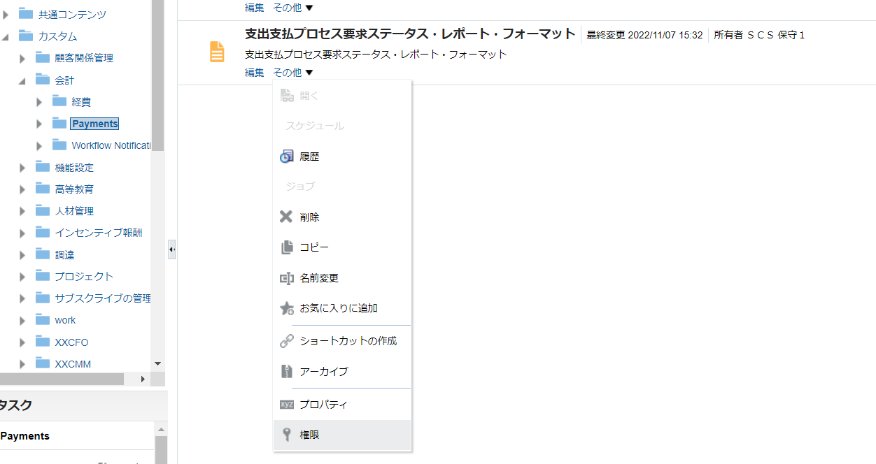

2.「BI Author Role」の権限を変更
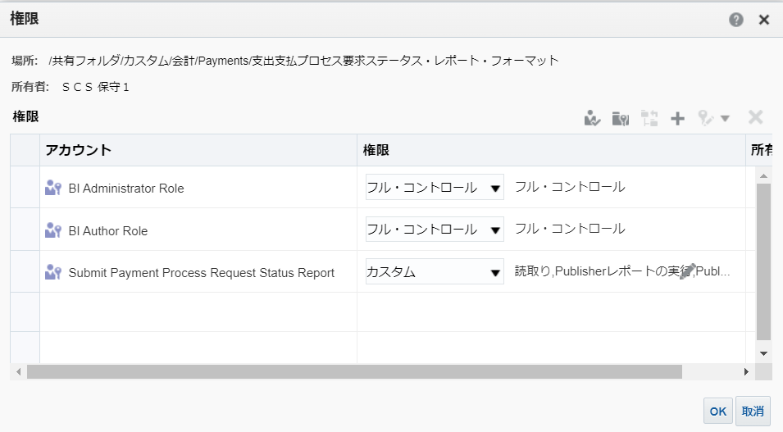

権限を「カスタム」
読取り、トラバース
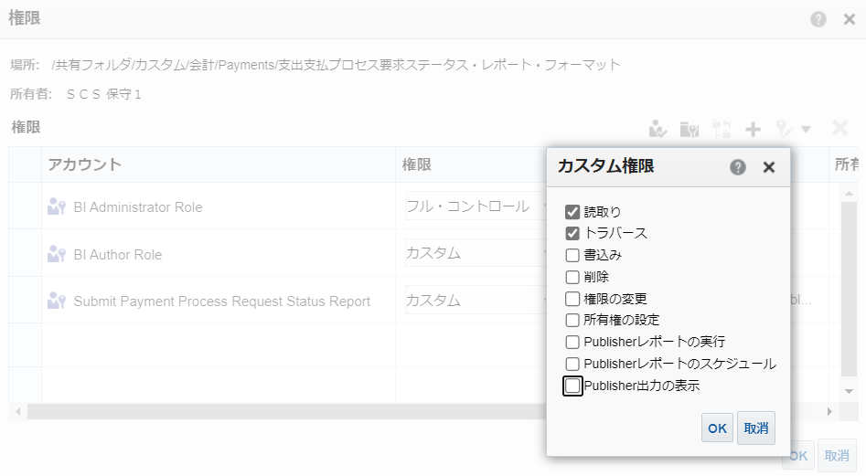

OKボタン押下
権限に戻り、OKボタン押下

